P1_高二（1）班
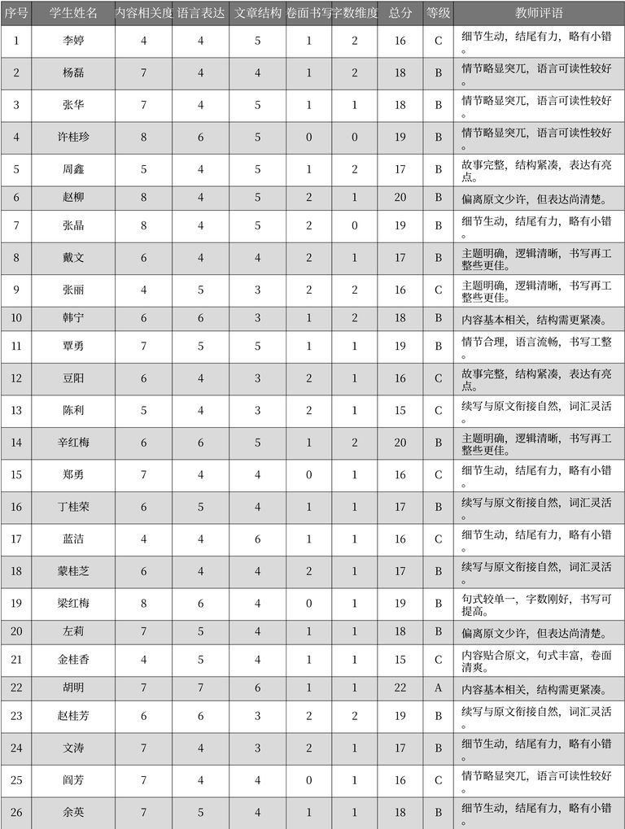
序号 | 学生姓名 | 内容相关度 | 语言表达 | 文章结构 | 卷面书写 | 字数维度 | 总分 | 等级 | 教师评语 | 表格名
1 | 李婷 | 4 | 4 | 5 | 1 | 2 | 16 | C | 细节生动，结尾有力，略有小错。 | 作文评分记录
2 | 杨磊 | 7 | 4 | 4 | 1 | 2 | 18 | B | 情节略显突兀，语言可读性较好。 | 作文评分记录
3 | 张华 | 7 | 4 | 5 | 1 | 1 | 18 | B | 情节略显突兀，语言可读性较好。 | 作文评分记录
4 | 许桂珍 | 8 | 6 | 5 | 0 | 0 | 19 | B | 情节略显突兀，语言可读性较好。 | 作文评分记录
5 | 周鑫 | 5 | 4 | 5 | 1 | 2 | 17 | B | 故事完整，结构紧凑，表达有亮点。 | 作文评分记录
6 | 赵柳 | 8 | 4 | 5 | 2 | 1 | 20 | B | 偏离原文少许，但表达尚清楚。 | 作文评分记录
7 | 张晶 | 8 | 4 | 5 | 2 | 0 | 19 | B | 细节生动，结尾有力，略有小错。 | 作文评分记录
8 | 戴文 | 6 | 4 | 4 | 2 | 1 | 17 | B | 主题明确，逻辑清晰，书写再工整些更佳。 | 作文评分记录
9 | 张丽 | 4 | 5 | 3 | 2 | 2 | 16 | C | 主题明确，逻辑清晰，书写再工整些更佳。 | 作文评分记录
10 | 韩宁 | 6 | 6 | 3 | 1 | 2 | 18 | B | 内容基本相关，结构需更紧凑。 | 作文评分记录
11 | 覃勇 | 7 | 5 | 5 | 1 | 1 | 19 | B | 情节合理，语言流畅，书写工整。 | 作文评分记录
12 | 豆阳 | 6 | 4 | 3 | 2 | 1 | 16 | C | 故事完整，结构紧凑，表达有亮点。 | 作文评分记录
13 | 陈利 | 5 | 4 | 3 | 2 | 1 | 15 | C | 续写与原文衔接自然，词汇灵活。 | 作文评分记录
14 | 辛红梅 | 6 | 6 | 5 | 1 | 2 | 20 | B | 主题明确，逻辑清晰，书写再工整些更佳。 | 作文评分记录
15 | 郑勇 | 7 | 4 | 4 | 0 | 1 | 16 | C | 细节生动，结尾有力，略有小错。 | 作文评分记录
16 | 丁桂荣 | 6 | 5 | 4 | 1 | 1 | 17 | B | 续写与原文衔接自然，词汇灵活。 | 作文评分记录
17 | 蓝洁 | 4 | 4 | 6 | 1 | 1 | 16 | C | 细节生动，结尾有力，略有小错。 | 作文评分记录
18 | 蒙桂芝 | 6 | 4 | 4 | 2 | 1 | 17 | B | 续写与原文衔接自然，词汇灵活。 | 作文评分记录
19 | 梁红梅 | 8 | 6 | 4 | 0 | 1 | 19 | B | 句式较单一，字数刚好，书写可提高。 | 作文评分记录
20 | 左莉 | 7 | 5 | 4 | 1 | 1 | 18 | B | 偏离原文少许，但表达尚清楚。 | 作文评分记录
21 | 金桂香 | 4 | 5 | 4 | 1 | 1 | 15 | C | 内容贴合原文，句式丰富，卷面清爽。 | 作文评分记录
22 | 胡明 | 7 | 7 | 6 | 1 | 1 | 22 | A | 内容基本相关，结构需更紧凑。 | 作文评分记录
23 | 赵桂芳 | 6 | 6 | 3 | 2 | 2 | 19 | B | 续写与原文衔接自然，词汇灵活。 | 作文评分记录
24 | 文涛 | 7 | 4 | 3 | 2 | 1 | 17 | B | 细节生动，结尾有力，略有小错。 | 作文评分记录
25 | 阎芳 | 7 | 4 | 4 | 0 | 1 | 16 | C | 情节略显突兀，语言可读性较好。 | 作文评分记录
26 | 余英 | 7 | 5 | 4 | 1 | 1 | 18 | B | 细节生动，结尾有力，略有小错。 | 作文评分记录

P2_高二（2）班
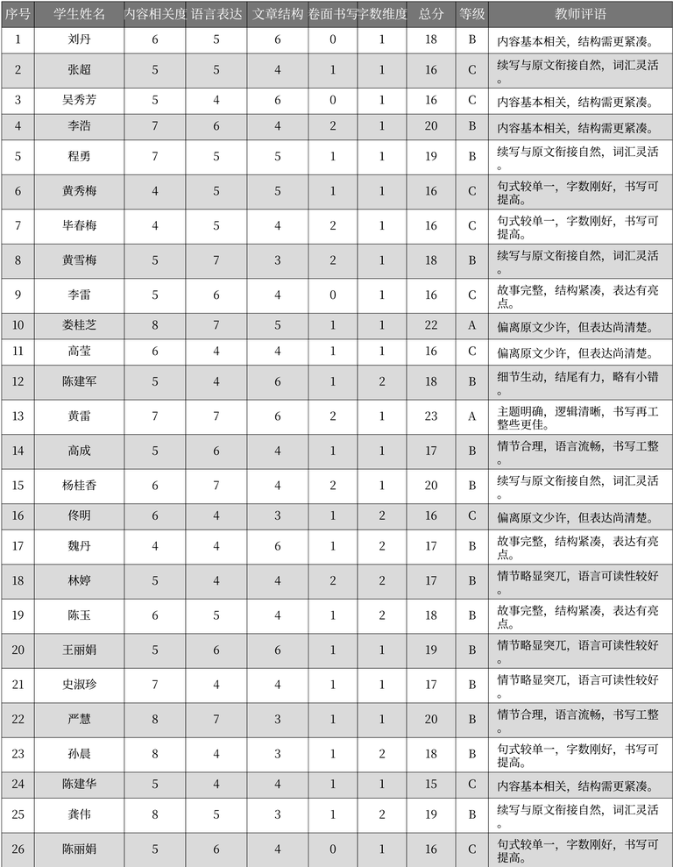
序号 | 学生姓名 | 内容相关度 | 语言表达 | 文章结构 | 卷面书写 | 字数维度 | 总分 | 等级 | 教师评语 | 表格名
1 | 刘丹 | 6 | 5 | 6 | 0 | 1 | 18 | B | 内容基本相关, 结构需更紧凑。 | 作文评分记录
2 | 张超 | 5 | 5 | 4 | 1 | 1 | 16 | C | 续写与原文衔接自然, 词汇灵活。 | 作文评分记录
3 | 吴秀芳 | 5 | 4 | 6 | 0 | 1 | 16 | C | 内容基本相关, 结构需更紧凑。 | 作文评分记录
4 | 李浩 | 7 | 6 | 4 | 2 | 1 | 20 | B | 内容基本相关, 结构需更紧凑。 | 作文评分记录
5 | 程勇 | 7 | 5 | 5 | 1 | 1 | 19 | B | 续写与原文衔接自然, 词汇灵活。 | 作文评分记录
6 | 黄秀梅 | 4 | 5 | 5 | 1 | 1 | 16 | C | 句式较单一, 字数刚好, 书写可提高。 | 作文评分记录
7 | 毕春梅 | 4 | 5 | 4 | 2 | 1 | 16 | C | 句式较单一, 字数刚好, 书写可提高。 | 作文评分记录
8 | 黄雪梅 | 5 | 7 | 3 | 2 | 1 | 18 | B | 续写与原文衔接自然, 词汇灵活。 | 作文评分记录
9 | 李雷 | 5 | 6 | 4 | 0 | 1 | 16 | C | 故事完整, 结构紧凑, 表达有亮点。 | 作文评分记录
10 | 娄桂芝 | 8 | 7 | 5 | 1 | 1 | 22 | A | 偏离原文少许, 但表达尚清楚。 | 作文评分记录
11 | 高莹 | 6 | 4 | 4 | 1 | 1 | 16 | C | 偏离原文少许, 但表达尚清楚。 | 作文评分记录
12 | 陈建军 | 5 | 4 | 6 | 1 | 2 | 18 | B | 细节生动, 结尾有力, 略有小错。 | 作文评分记录
13 | 黄雷 | 7 | 7 | 6 | 2 | 1 | 23 | A | 主题明确, 逻辑清晰, 书写再工整些更佳。 | 作文评分记录
14 | 高成 | 5 | 6 | 4 | 1 | 1 | 17 | B | 情节合理, 语言流畅, 书写工整。 | 作文评分记录
15 | 杨桂香 | 6 | 7 | 4 | 2 | 1 | 20 | B | 续写与原文衔接自然, 词汇灵活。 | 作文评分记录
16 | 佟明 | 6 | 4 | 3 | 1 | 2 | 16 | C | 偏离原文少许, 但表达尚清楚。 | 作文评分记录
17 | 魏丹 | 4 | 4 | 6 | 1 | 2 | 17 | B | 故事完整, 结构紧凑, 表达有亮点。 | 作文评分记录
18 | 林婷 | 5 | 4 | 4 | 2 | 2 | 17 | B | 情节略显突兀, 语言可读性较好。 | 作文评分记录
19 | 陈玉 | 6 | 5 | 4 | 1 | 2 | 18 | B | 故事完整, 结构紧凑, 表达有亮点。 | 作文评分记录
20 | 王丽娟 | 5 | 6 | 6 | 1 | 1 | 19 | B | 情节略显突兀, 语言可读性较好。 | 作文评分记录
21 | 史淑珍 | 7 | 4 | 4 | 1 | 1 | 17 | B | 情节略显突兀, 语言可读性较好。 | 作文评分记录
22 | 严慧 | 8 | 7 | 3 | 1 | 1 | 20 | B | 情节合理, 语言流畅, 书写工整。 | 作文评分记录
23 | 孙晨 | 8 | 4 | 3 | 1 | 2 | 18 | B | 句式较单一, 字数刚好, 书写可提高。 | 作文评分记录
24 | 陈建华 | 5 | 4 | 4 | 1 | 1 | 15 | C | 内容基本相关, 结构需更紧凑。 | 作文评分记录
25 | 龚伟 | 8 | 5 | 3 | 1 | 2 | 19 | B | 续写与原文衔接自然, 词汇灵活。 | 作文评分记录
26 | 陈丽娟 | 5 | 6 | 4 | 0 | 1 | 16 | C | 句式较单一, 字数刚好, 书写可提高。 | 作文评分记录

P3_高二（3）班
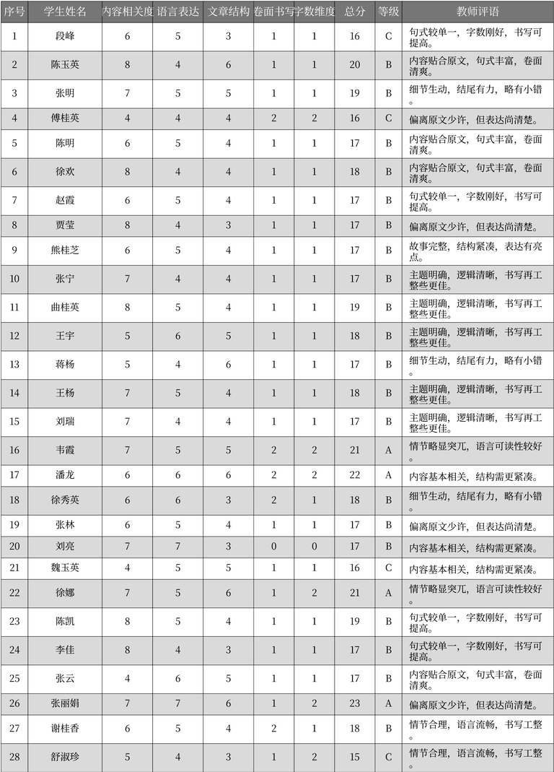
序号 | 学生姓名 | 内容相关度 | 语言表达 | 文章结构 | 卷面书写 | 字数维度 | 总分 | 等级 | 教师评语 | 表格名
1 | 段峰 | 6 | 5 | 3 | 1 | 1 | 16 | C | 句式较单一，字数刚好，书写可提高。 | 学生作文评分表
2 | 陈玉英 | 8 | 4 | 6 | 1 | 1 | 20 | B | 内容贴合原文，句式丰富，卷面清爽。 | 学生作文评分表
3 | 张明 | 7 | 5 | 5 | 1 | 1 | 19 | B | 细节生动，结尾有力，略有小错。 | 学生作文评分表
4 | 傅桂英 | 4 | 4 | 4 | 2 | 2 | 16 | C | 偏离原文少许，但表达尚清楚。 | 学生作文评分表
5 | 陈明 | 6 | 5 | 4 | 1 | 1 | 17 | B | 内容贴合原文，句式丰富，卷面清爽。 | 学生作文评分表
6 | 徐欢 | 8 | 4 | 4 | 1 | 1 | 18 | B | 内容贴合原文，句式丰富，卷面清爽。 | 学生作文评分表
7 | 赵霞 | 6 | 5 | 4 | 1 | 1 | 17 | B | 句式较单一，字数刚好，书写可提高。 | 学生作文评分表
8 | 贾莹 | 8 | 4 | 3 | 1 | 1 | 17 | B | 偏离原文少许，但表达尚清楚。 | 学生作文评分表
9 | 熊桂芝 | 6 | 5 | 4 | 1 | 1 | 17 | B | 故事完整，结构紧凑，表达有亮点。 | 学生作文评分表
10 | 张宁 | 7 | 4 | 4 | 1 | 1 | 17 | B | 主题明确，逻辑清晰，书写再工整些更佳。 | 学生作文评分表
11 | 曲桂英 | 8 | 5 | 4 | 1 | 1 | 19 | B | 主题明确，逻辑清晰，书写再工整些更佳。 | 学生作文评分表
12 | 王宇 | 5 | 6 | 5 | 1 | 1 | 18 | B | 主题明确，逻辑清晰，书写再工整些更佳。 | 学生作文评分表
13 | 蒋杨 | 5 | 4 | 6 | 1 | 1 | 17 | B | 细节生动，结尾有力，略有小错。 | 学生作文评分表
14 | 王杨 | 7 | 5 | 4 | 1 | 1 | 18 | B | 主题明确，逻辑清晰，书写再工整些更佳。 | 学生作文评分表
15 | 刘瑞 | 7 | 4 | 4 | 1 | 1 | 17 | B | 主题明确，逻辑清晰，书写再工整些更佳。 | 学生作文评分表
16 | 韦霞 | 7 | 5 | 5 | 2 | 2 | 21 | A | 情节略显突兀，语言可读性较好。 | 学生作文评分表
17 | 潘龙 | 6 | 6 | 6 | 2 | 2 | 22 | A | 内容基本相关，结构需更紧凑。 | 学生作文评分表
18 | 徐秀英 | 6 | 6 | 3 | 2 | 1 | 18 | B | 细节生动，结尾有力，略有小错。 | 学生作文评分表
19 | 张林 | 6 | 5 | 4 | 1 | 1 | 17 | B | 偏离原文少许，但表达尚清楚。 | 学生作文评分表
20 | 刘亮 | 7 | 7 | 3 | 0 | 0 | 17 | B | 内容基本相关，结构需更紧凑。 | 学生作文评分表
21 | 魏玉英 | 4 | 5 | 5 | 1 | 1 | 16 | C | 内容基本相关，结构需更紧凑。 | 学生作文评分表
22 | 徐娜 | 7 | 5 | 6 | 1 | 2 | 21 | A | 情节略显突兀，语言可读性较好。 | 学生作文评分表
23 | 陈凯 | 8 | 5 | 4 | 1 | 1 | 19 | B | 句式较单一，字数刚好，书写可提高。 | 学生作文评分表
24 | 李佳 | 8 | 4 | 3 | 1 | 1 | 17 | B | 句式较单一，字数刚好，书写可提高。 | 学生作文评分表
25 | 张云 | 4 | 6 | 5 | 1 | 1 | 17 | B | 内容贴合原文，句式丰富，卷面清爽。 | 学生作文评分表
26 | 张丽娟 | 7 | 7 | 6 | 1 | 2 | 23 | A | 偏离原文少许，但表达尚清楚。 | 学生作文评分表
27 | 谢桂香 | 6 | 5 | 4 | 2 | 1 | 18 | B | 情节合理，语言流畅，书写工整。 | 学生作文评分表
28 | 舒淑珍 | 5 | 4 | 3 | 1 | 2 | 15 | C | 情节合理，语言流畅，书写工整。 | 学生作文评分表

P4_高二（4）班
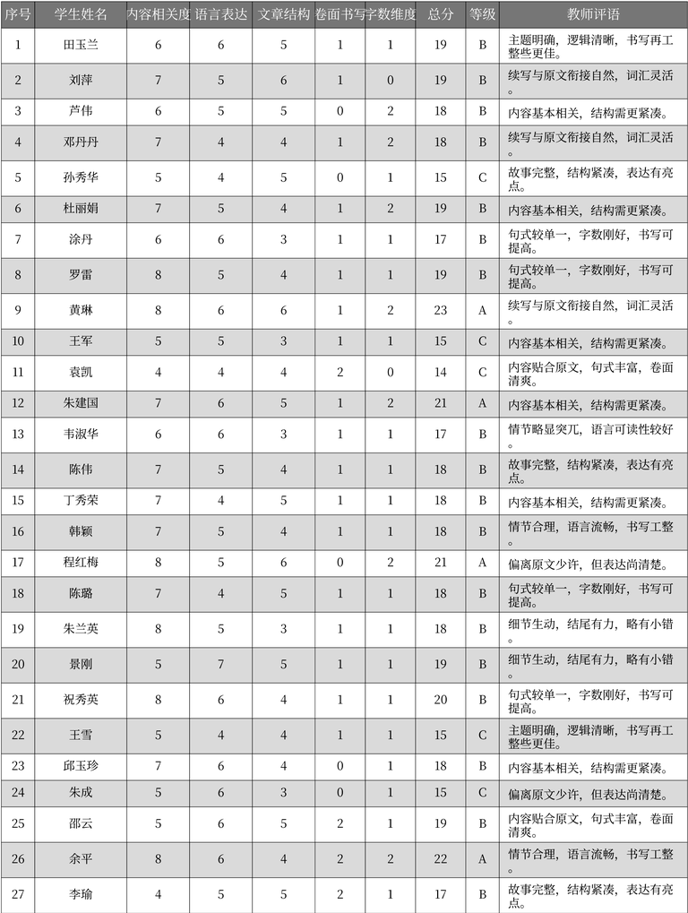
序号 | 学生姓名 | 内容相关度 | 语言表达 | 文章结构 | 卷面书写 | 字数维度 | 总分 | 等级 | 教师评语 | 表格名
1 | 田玉兰 | 6 | 6 | 5 | 1 | 1 | 19 | B | 主题明确, 逻辑清晰, 书写再工整些更佳。 | 学生作文评分表
2 | 刘萍 | 7 | 5 | 6 | 1 | 0 | 19 | B | 续写与原文衔接自然, 词汇灵活。 | 学生作文评分表
3 | 芦伟 | 6 | 5 | 5 | 0 | 2 | 18 | B | 内容基本相关, 结构需更紧凑。 | 学生作文评分表
4 | 邓丹丹 | 7 | 4 | 4 | 1 | 2 | 18 | B | 续写与原文衔接自然, 词汇灵活。 | 学生作文评分表
5 | 孙秀华 | 5 | 4 | 5 | 0 | 1 | 15 | C | 故事完整, 结构紧凑, 表达有亮点。 | 学生作文评分表
6 | 杜丽娟 | 7 | 5 | 4 | 1 | 2 | 19 | B | 内容基本相关, 结构需更紧凑。 | 学生作文评分表
7 | 涂丹 | 6 | 6 | 3 | 1 | 1 | 17 | B | 句式较单一, 字数刚好, 书写可提高。 | 学生作文评分表
8 | 罗雷 | 8 | 5 | 4 | 1 | 1 | 19 | B | 句式较单一, 字数刚好, 书写可提高。 | 学生作文评分表
9 | 黄琳 | 8 | 6 | 6 | 1 | 2 | 23 | A | 续写与原文衔接自然, 词汇灵活。 | 学生作文评分表
10 | 王军 | 5 | 5 | 3 | 1 | 1 | 15 | C | 内容基本相关, 结构需更紧凑。 | 学生作文评分表
11 | 袁凯 | 4 | 4 | 4 | 2 | 0 | 14 | C | 内容贴合原文, 句式丰富, 卷面清爽。 | 学生作文评分表
12 | 朱建国 | 7 | 6 | 5 | 1 | 2 | 21 | A | 内容基本相关, 结构需更紧凑。 | 学生作文评分表
13 | 韦淑华 | 6 | 6 | 3 | 1 | 1 | 17 | B | 情节略显突兀, 语言可读性较好。 | 学生作文评分表
14 | 陈伟 | 7 | 5 | 4 | 1 | 1 | 18 | B | 故事完整, 结构紧凑, 表达有亮点。 | 学生作文评分表
15 | 丁秀荣 | 7 | 4 | 5 | 1 | 1 | 18 | B | 内容基本相关, 结构需更紧凑。 | 学生作文评分表
16 | 韩颖 | 7 | 5 | 4 | 1 | 1 | 18 | B | 情节合理, 语言流畅, 书写工整。 | 学生作文评分表
17 | 程红梅 | 8 | 5 | 6 | 0 | 2 | 21 | A | 偏离原文少许, 但表达尚清楚。 | 学生作文评分表
18 | 陈璐 | 7 | 4 | 5 | 1 | 1 | 18 | B | 句式较单一, 字数刚好, 书写可提高。 | 学生作文评分表
19 | 朱兰英 | 8 | 5 | 3 | 1 | 1 | 18 | B | 细节生动, 结尾有力, 略有小错。 | 学生作文评分表
20 | 景刚 | 5 | 7 | 5 | 1 | 1 | 19 | B | 细节生动, 结尾有力, 略有小错。 | 学生作文评分表
21 | 祝秀英 | 8 | 6 | 4 | 1 | 1 | 20 | B | 句式较单一, 字数刚好, 书写可提高。 | 学生作文评分表
22 | 王雪 | 5 | 4 | 4 | 1 | 1 | 15 | C | 主题明确, 逻辑清晰, 书写再工整些更佳。 | 学生作文评分表
23 | 邱玉珍 | 7 | 6 | 4 | 0 | 1 | 18 | B | 内容基本相关, 结构需更紧凑。 | 学生作文评分表
24 | 朱成 | 5 | 6 | 3 | 0 | 1 | 15 | C | 偏离原文少许, 但表达尚清楚。 | 学生作文评分表
25 | 邵云 | 5 | 6 | 5 | 2 | 1 | 19 | B | 内容贴合原文, 句式丰富, 卷面清爽。 | 学生作文评分表
26 | 余平 | 8 | 6 | 4 | 2 | 2 | 22 | A | 情节合理, 语言流畅, 书写工整。 | 学生作文评分表
27 | 李瑜 | 4 | 5 | 5 | 2 | 1 | 17 | B | 故事完整, 结构紧凑, 表达有亮点。 | 学生作文评分表

P5_高二（5）班
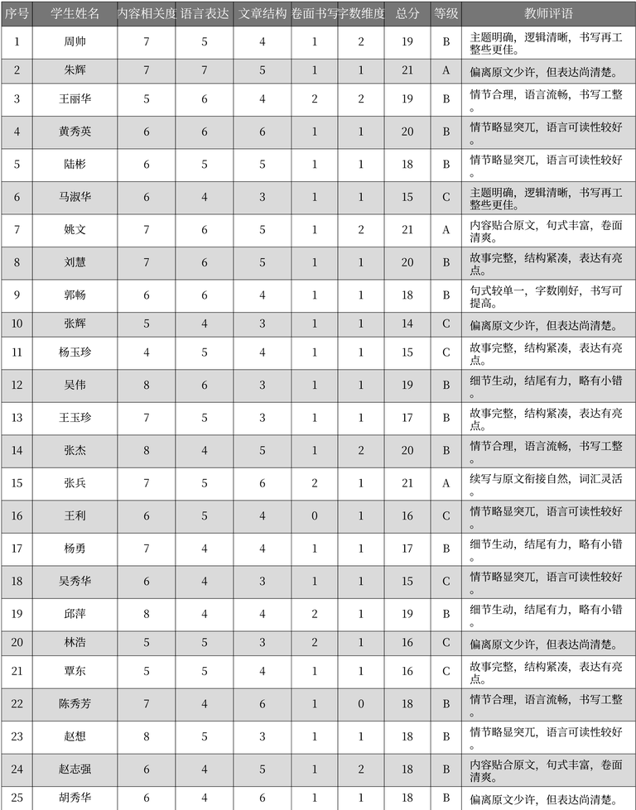
序号 | 学生姓名 | 内容相关度 | 语言表达 | 文章结构 | 卷面书写 | 字数维度 | 总分 | 等级 | 教师评语 | 表格名
1 | 周帅 | 7 | 5 | 4 | 1 | 2 | 19 | B | 主题明确, 逻辑清晰, 书写再工整些更佳。 | 作文评分记录
2 | 朱辉 | 7 | 7 | 5 | 1 | 1 | 21 | A | 偏离原文少许, 但表达尚清楚。 | 作文评分记录
3 | 王丽华 | 5 | 6 | 4 | 2 | 2 | 19 | B | 情节合理, 语言流畅, 书写工整。 | 作文评分记录
4 | 黄秀英 | 6 | 6 | 6 | 1 | 1 | 20 | B | 情节略显突兀, 语言可读性较好。 | 作文评分记录
5 | 陆彬 | 6 | 5 | 5 | 1 | 1 | 18 | B | 情节略显突兀, 语言可读性较好。 | 作文评分记录
6 | 马淑华 | 6 | 4 | 3 | 1 | 1 | 15 | C | 主题明确, 逻辑清晰, 书写再工整些更佳。 | 作文评分记录
7 | 姚文 | 7 | 6 | 5 | 1 | 2 | 21 | A | 内容贴合原文, 句式丰富, 卷面清爽。 | 作文评分记录
8 | 刘慧 | 7 | 6 | 5 | 1 | 1 | 20 | B | 故事完整, 结构紧凑, 表达有亮点。 | 作文评分记录
9 | 郭畅 | 6 | 6 | 4 | 1 | 1 | 18 | B | 句式较单一, 字数刚好, 书写可提高。 | 作文评分记录
10 | 张辉 | 5 | 4 | 3 | 1 | 1 | 14 | C | 偏离原文少许, 但表达尚清楚。 | 作文评分记录
11 | 杨玉珍 | 4 | 5 | 4 | 1 | 1 | 15 | C | 故事完整, 结构紧凑, 表达有亮点。 | 作文评分记录
12 | 吴伟 | 8 | 6 | 3 | 1 | 1 | 19 | B | 细节生动, 结尾有力, 略有小错。 | 作文评分记录
13 | 王玉珍 | 7 | 5 | 3 | 1 | 1 | 17 | B | 故事完整, 结构紧凑, 表达有亮点。 | 作文评分记录
14 | 张杰 | 8 | 4 | 5 | 1 | 2 | 20 | B | 情节合理, 语言流畅, 书写工整。 | 作文评分记录
15 | 张兵 | 7 | 5 | 6 | 2 | 1 | 21 | A | 续写与原文衔接自然, 词汇灵活。 | 作文评分记录
16 | 王利 | 6 | 5 | 4 | 0 | 1 | 16 | C | 情节略显突兀, 语言可读性较好。 | 作文评分记录
17 | 杨勇 | 7 | 4 | 4 | 1 | 1 | 17 | B | 细节生动, 结尾有力, 略有小错。 | 作文评分记录
18 | 吴秀华 | 6 | 4 | 3 | 1 | 1 | 15 | C | 情节略显突兀, 语言可读性较好。 | 作文评分记录
19 | 邱萍 | 8 | 4 | 4 | 2 | 1 | 19 | B | 细节生动, 结尾有力, 略有小错。 | 作文评分记录
20 | 林浩 | 5 | 5 | 3 | 2 | 1 | 16 | C | 偏离原文少许, 但表达尚清楚。 | 作文评分记录
21 | 覃东 | 5 | 5 | 4 | 1 | 1 | 16 | C | 故事完整, 结构紧凑, 表达有亮点。 | 作文评分记录
22 | 陈秀芳 | 7 | 4 | 6 | 1 | 0 | 18 | B | 情节合理, 语言流畅, 书写工整。 | 作文评分记录
23 | 赵想 | 8 | 5 | 3 | 1 | 1 | 18 | B | 情节略显突兀, 语言可读性较好。 | 作文评分记录
24 | 赵志强 | 6 | 4 | 5 | 1 | 2 | 18 | B | 内容贴合原文, 句式丰富, 卷面清爽。 | 作文评分记录
25 | 胡秀华 | 6 | 4 | 6 | 1 | 1 | 18 | B | 偏离原文少许, 但表达尚清楚。 | 作文评分记录

